Correlation_Regression
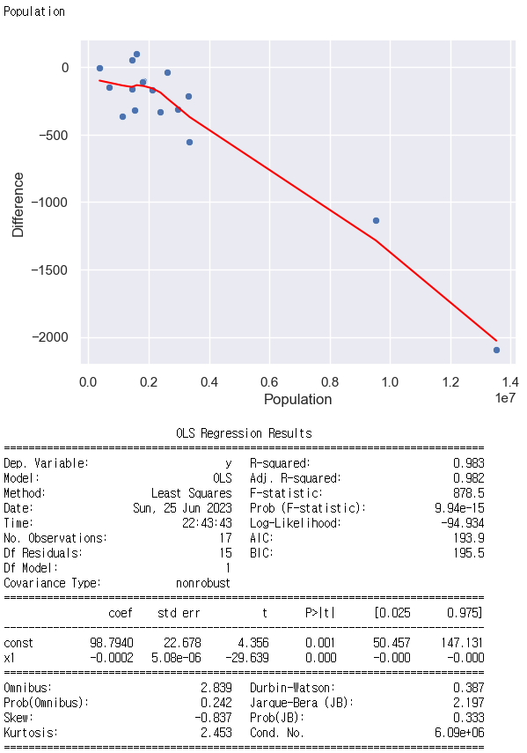
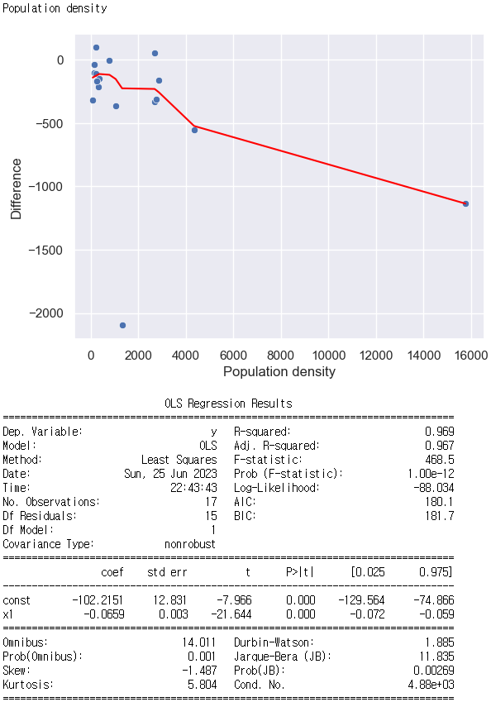
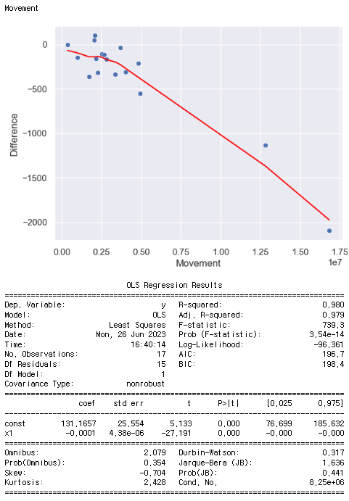
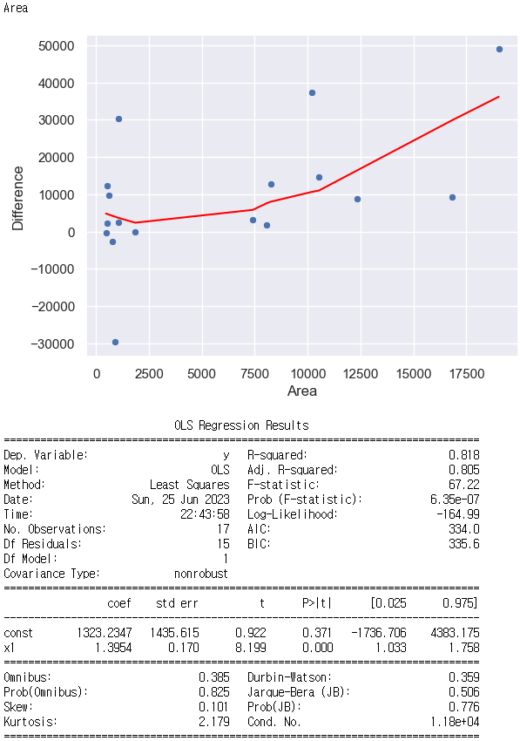
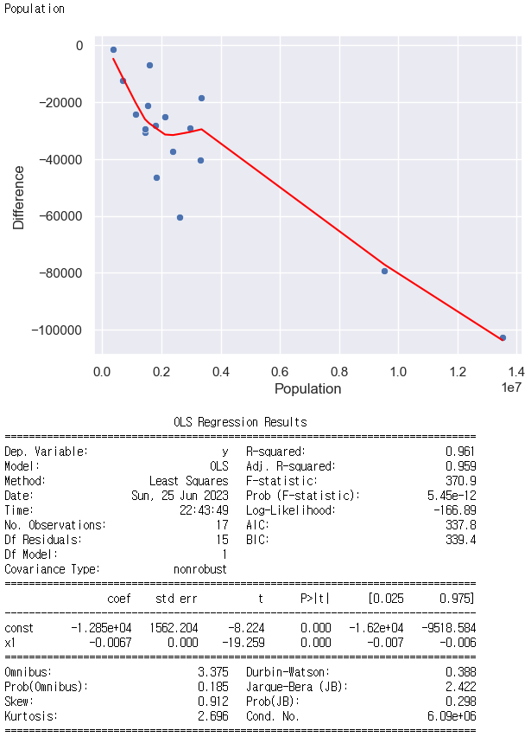
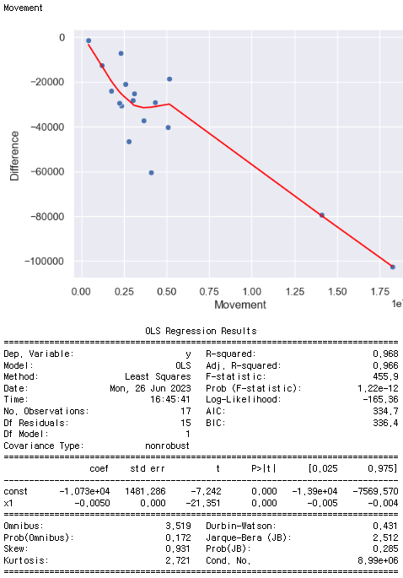
Difference = Prediction - Actual

Trained | Data | Variable | Correlation | Linear Regression | Summary
Infected | up1 | Population | <0.02 | plot 1 | Population이 클수록 Difference가 작아진다. | 방역 정책을 더 올렸어야 했다 or 방역 정책을 덜 낮춰야 했다.
Infected | up1 | Population density | <0.04 | plot 2 | Population density가 클수록 Difference가 작아진다.
Infected | up1 | Movement | <0.01 | plot3 | Movement가 클 수록 Difference가 작아진다.
Infected | down2 | Population | <0.005 | plot 4 | Population이 클수록 Difference가 작아진다.
Infected | down2 | Movement | <0.005 | plot 5 | Movement가 클수록 Difference가 작아진다.
SIR | down2 | Area | <0.03 | plot 4 | Area가 클 수록 Difference가 커진다. | 방역 정책을 더 낮춰야 했다.

